販売手数料
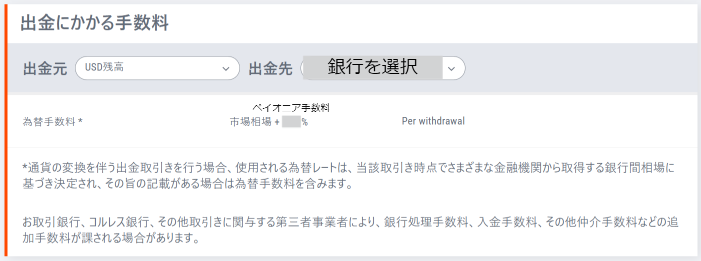
 |  |  | 無料・スターター |  | ベーシック
eBay | 出品手数料 | Insertion fee | 無料 | 250出品／月まで | 無料 | 1000出品／月まで | https://www.ebay.co.jp/business-fee/
eBay | 出品手数料 | Insertion fee | 0.3-0.35USD | それ以降 | 0.25USD | それ以降
eBay | 更新手数料 | GTC fee | 無料or0.3-0.35USD | 出品手数料と同じ | 無料or0.25USD | 出品手数料と同じ
eBay | 落札手数料 | Final Value Fee (FVF) | 12.55%+0.3USD | 7,500USD／品まで | 8.7%+0.3USD | 2,500USD／品まで | https://www.ebay.co.jp/faq/fee/overview-selling-fees/
eBay | 落札手数料 | Final Value Fee (FVF) | 2.35% | それ以上 | 2.35% | それ以上
eBay | 海外手数料 | International fee | 1.35% | ディスカウントあり | 1.35% | ディスカウントあり
eBay | 為替手数料 | Seller currency conversion charge | 3% | 各国eBayサイトによる | 3% | 各国eBayサイトによる
Payoneer | 為替手数料 | Exchange fee | 2% | アカウントによる | 2% | アカウントによる | Payoneer > ヘルプ > 料金と手数料

eBay | 広告手数料 など | Promoted Listings Fee | 自分で設定 | アカウントによる
eBay | TRS割引 など | Special Promotion | 10% | TRSは10%オフ

Payoneer 為替手数料

Fee details
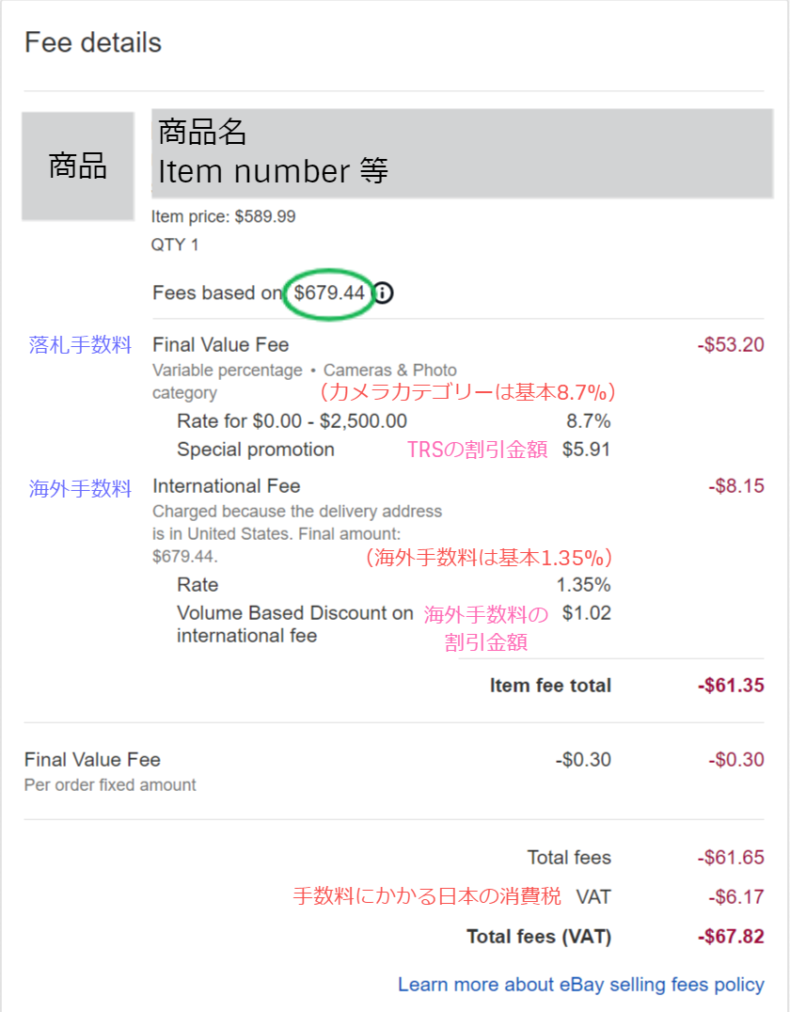
① Order details を確認 | Orders > Order number 00-00000-00000 > 一番下
 | Payments > Order number 00-00000-00000 > 一番下
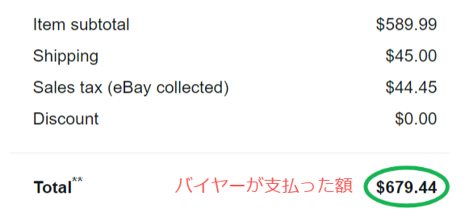

② Transaction を確認 | Payments >（Order numberがある取引の一番右）View

③ Fee details を確認 | Viewで開いたページの一番下

eBay-Payoneer
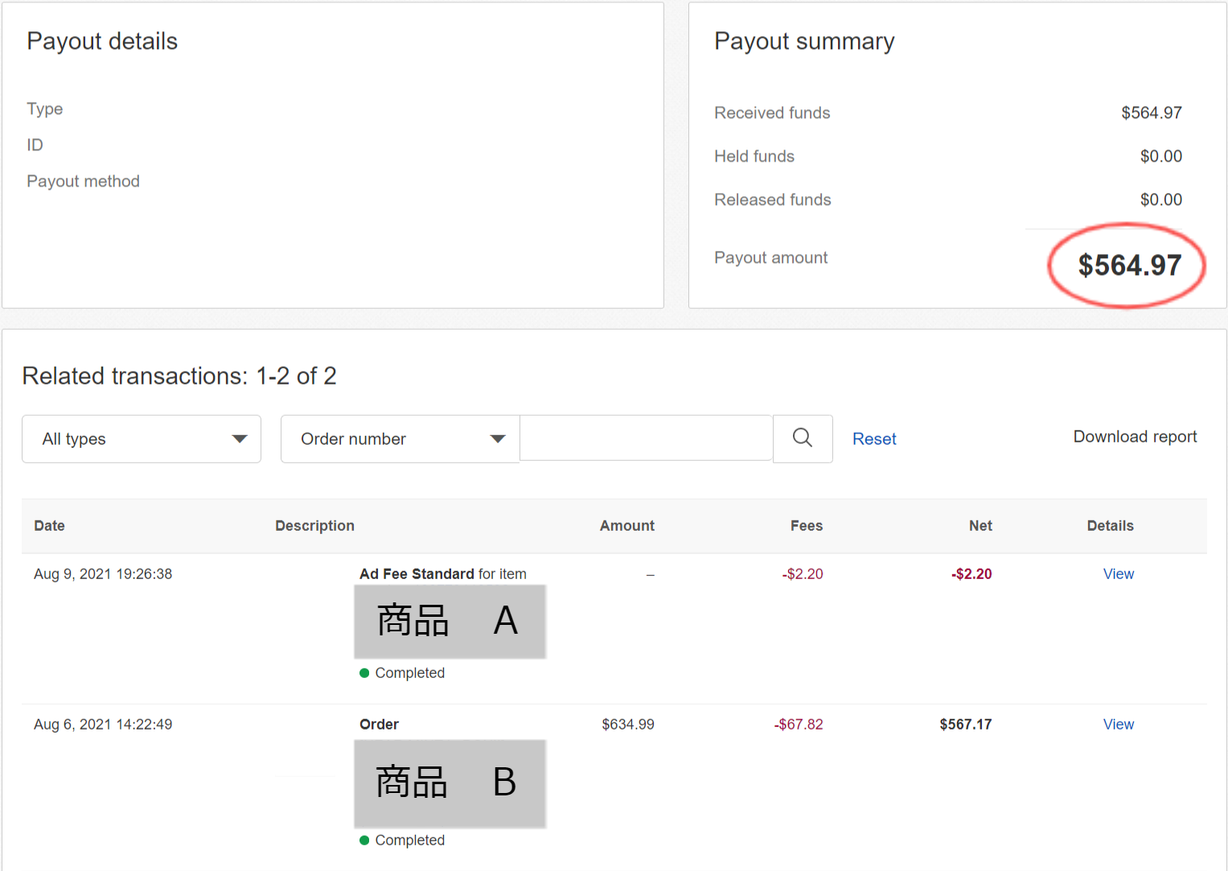
Payoneerの取引画面
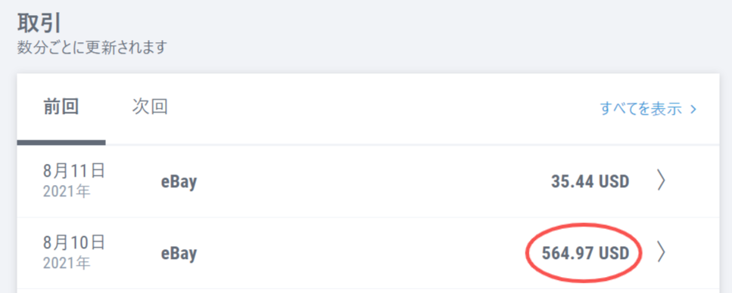

eBayのRecent transactions
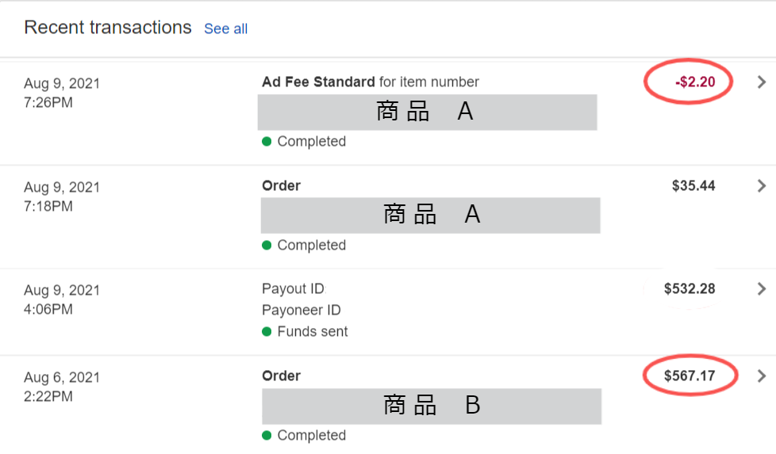

Payoutの詳細

